Sheet1
財務報表-收入成本利潤分析表 |  |  |  | 2021-10-29 | 44498

 | 16,000.00 | 30,900.00 | 15,500.00 | 15,400.00 | 7,700.00

 | 本月收入 | 累計收入 | 累計成本 | 累計利潤 | 本月成本

 | 本月收入
主營收入 | 5,100.00
其他收入 | 3,200.00
營業外收入 | 3,900.00
其他 | 3,800.00
 | 累計收入
主營收入 | 8,500.00
其他收入 | 7,400.00
營業外收入 | 8,600.00
其他 | 6,400.00
 | 本月收入
主營收入 | 5,100.00
其他收入 | 3,200.00
營業外收入 | 3,900.00
其他 | 3,800.00
 | 累計收入
主營收入 | 8,500.00
其他收入 | 7,400.00
營業外收入 | 8,600.00
其他 | 6,400.00

 | 累計成本
主營成本 | 5,100.00
其他成本 | 3,900.00
營業外成本 | 3,400.00
其他 | 3,100.00
 | 累計成本
主營成本 | 5,100.00
其他成本 | 3,900.00
營業外成本 | 3,400.00
其他 | 3,100.00
 | 本月成本
主營成本 | 3,100.00
其他成本 | 2,000.00
營業外成本 | 1,400.00
其他 | 1,200.00
 | 本月成本
主營成本 | 3,100.00
其他成本 | 2,000.00
營業外成本 | 1,400.00
其他 | 1,200.00

Sheet3
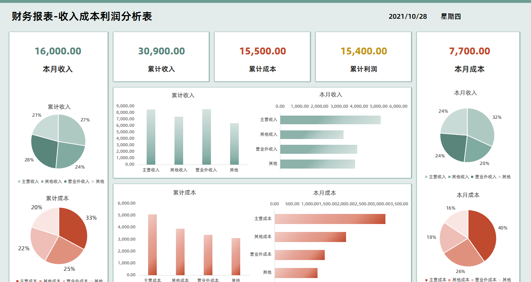
表格模板使用說明
（本頁為說明頁，使用者使用模板時可刪除本頁內容）
表格模板使用說明
（本頁為說明頁，使用者使用模板時可刪除本頁內容）

01
基礎操作指南
01
基礎操作指南
中文｜字型名稱
字型名稱
中文｜字型名稱
漢儀中黑S
02
字型說明
英文｜字型名稱
字型名稱

中文｜字型名稱
阿里巴巴普惠體2.0
02
字型說明

· 如何撤銷工作表保護？
1、選中對應工作表。
2、點選：「審閱---撤銷工作表」保護。
· 如何撤銷工作表保護？
1、選中對應工作表。
2、點選：「審閱---撤銷工作表」保護。

· 如何增加行數？
1、選中最後一行，滑鼠放在選中區域右下角。
2、當滑鼠箭頭變成黑色十字形時，點選滑鼠左鍵下拉即可。
· 如何增加行數？
1、選中最後一行，滑鼠放在選中區域右下角。
2、當滑鼠箭頭變成黑色十字形時，點選滑鼠左鍵下拉即可。



【說明】
模板中使用的字型僅限於個人學習、研究或欣賞目的使用，如需商用請您自行向版權方購買、獲取商用版權。
【說明】
模板中使用的字型僅限於個人學習、研究或欣賞目的使用，如需商用請您自行向版權方購買、獲取商用版權。

· 請在此處輸入表格使用說明問題。
1、請在此處進行說明。
2、請線上框範圍內插入說明圖，然後將線框刪除。
· 請在此處輸入表格使用說明問題。
1、自定義設定收入型別，成本型別。
2、資料自動統計。
03
素材說明
圖片：
模板中使用的圖片來源於【網站名稱】，該圖片具有CC0共享協議，您可在遵循CC0共享協議的情況下使用。
素材：
模板中使用的圖片來源於【網站名稱】，該圖片具有CC0共享協議，您可在遵循CC0共享協議的情況下使用。
03
素材說明
無

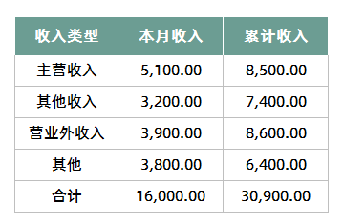
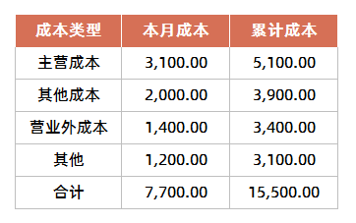

· 請在此處輸入表格使用說明問題。
1、視覺化圖表自動生成。
· 請在此處輸入表格使用說明問題。
1、請在此處進行說明。
2、請線上框範圍內插入說明圖，然後將線框刪除。

